Kostnaður Áætlun
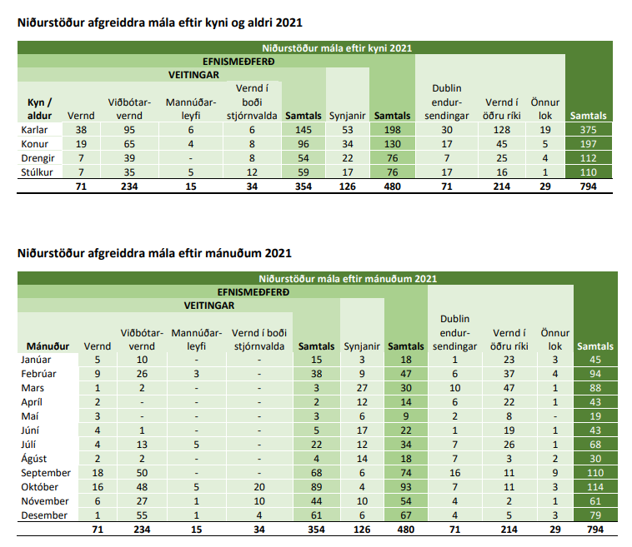
Áætlun |  | 2021 | 2022 | 2023 | 2024 | 2025 | 2021 | 2022 | 2023 | 2024 | 2025
Fjöldi flóttamanna |  | 493 | 0 | 0 | 0 | 0
Alþjóðleg vernd
Fullorðnir |  | 227
Börn |  | 93
Kvótaflóttafólk
Fullorðnir |  | 14
Börn |  | 20
Fjölskyldusameiningar |  | 139
Fullorðnir |  | 70 | 0 | 0 | 0 | 0
Börn |  | 69 | 0 | 0 | 0 | 0
Fjöldi flóttamanna sem nýtir sér aðstoðina (fullorðnir og börn)
Alþjóðleg vernd
Fullorðnir | 60% | 136 | 0 | 0 | 0 | 0
Börn | 60% | 56 | 0 | 0 | 0 | 0
Kvótaflóttafólk
Fullorðnir | 100% | 14 | 0 | 0 | 0 | 0
Börn | 100% | 20 | 0 | 0 | 0 | 0
Fjölskyldusameiningar
Fullorðnir | 100% | 70 | 0 | 0 | 0 | 0
Börn | 100% | 69 | 0 | 0 | 0 | 0
Fj. vinnustunda (klst.) |  | 20,198 | 8,908 | 3,077 | 0 | 0
Alls greitt pr. ár (millj.kr.) |  | 138 | 61 | 21 | - | -
Fjöldi starfsmanna |  | 10.79 | 4.76 | 1.64 | 0.00 | 0.00
Fjöldi flóttamanna pr. hóp á ári 1 |  |  |  |  |  |  | Fjöldi vinnustunda pr. hóp á ári 1
Fjöldi - Alþjóðleg vernd Ár1
Einst. með/án barna |  | 68 | 0 | 0 | 0 | 0 | 4,828 | 0 | 0 | 0 | 0
Hjón með/án barna |  | 34 | 0 | 0 | 0 | 0 | 2,703 | 0 | 0 | 0 | 0
Börn |  | 56 | 0 | 0 | 0 | 0 | 504 | 0 | 0 | 0 | 0
Fjöldi - Kvótaflóttafólk Ár1
Einst. með/án barna |  | 6 | 0 | 0 | 0 | 0 | 567 | 0 | 0 | 0 | 0
Hjón með/án barna |  | 4 | 0 | 0 | 0 | 0 | 379 | 0 | 0 | 0 | 0
Börn |  | 20 | 0 | 0 | 0 | 0 | 260 | 0 | 0 | 0 | 0
Fjöldi - Fjölskyldusameiningar Ár1
Einst. með/án barna |  | 31 | 0 | 0 | 0 | 0 | 2,236 | 0 | 0 | 0 | 0
Hjón með/án barna |  | 19 | 0 | 0 | 0 | 0 | 1,530 | 0 | 0 | 0 | 0
Börn |  | 69 | 0 | 0 | 0 | 0 | 932 | 0 | 0 | 0 | 0
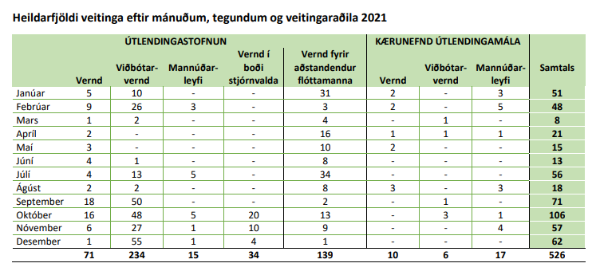
Fjöldi flóttamanna pr. hóp á ári 2 |  |  |  |  |  |  | Fjöldi vinnustunda pr. hóp á ári 2
Fjöldi - Alþjóðleg vernd Ár2
Einst. með/án barna | Tölur frá | 89 | 68 | 0 | 0 | 0 | 2,403 | 1,836 | 0 | 0 | 0
Hjón með/án barna | Akureyri | 30 | 34 | 0 | 0 | 0 | 945 | 1,071 | 0 | 0 | 0
Börn | Reykjanesbæ | 92 | 56 | 0 | 0 | 0 | 276 | 168 | 0 | 0 | 0
Fjöldi - Kvótaflóttafólk Ár2 | Hafnarfirði
Einst. með/án barna |  | 53 | 6 | 0 | 0 | 0 | 1,590 | 189 | 0 | 0 | 0
Hjón með/án barna |  | 28 | 4 | 0 | 0 | 0 | 966 | 133 | 0 | 0 | 0
Börn |  | 26 | 20 | 0 | 0 | 0 | 78 | 60 | 0 | 0 | 0
Fjöldi - Fjölskyldusameiningar Ár2
Einst. með/án barna |  | 0 | 31 | 0 | 0 | 0 | 0 | 850 | 0 | 0 | 0
Hjón með/án barna |  | 0 | 19 | 0 | 0 | 0 | 0 | 606 | 0 | 0 | 0
Börn |  | 0 | 69 | 0 | 0 | 0 | 0 | 276 | 0 | 0 | 0
Fjöldi flóttamanna pr. hóp á ári 3 |  |  |  |  |  |  | Fjöldi vinnustunda pr. hóp á ári 3
Fjöldi - Alþjóðleg vernd Ár3
Einst. með/án barna |  | 0 | 89 | 68 | 0 | 0 | 0 | 1,602 | 1,224 | 0 | 0
Hjón með/án barna |  | 0 | 30 | 34 | 0 | 0 | 0 | 540 | 612 | 0 | 0
Börn |  | 0 | 92 | 56 | 0 | 0 | 0 | 92 | 56 | 0 | 0
Fjöldi - Kvótaflóttafólk Ár3
Einst. með/án barna |  | 0 | 53 | 6 | 0 | 0 | 0 | 954 | 113 | 0 | 0
Hjón með/án barna |  | 0 | 28 | 4 | 0 | 0 | 0 | 504 | 69 | 0 | 0
Börn |  | 0 | 26 | 20 | 0 | 0 | 0 | 26 | 20 | 0 | 0
Fjöldi - Fjölskyldusameiningar Ár3
Einst. með/án barna |  | 0 | 0 | 31 | 0 | 0 | 0 | 0 | 567 | 0 | 0
Hjón með/án barna |  | 0 | 0 | 19 | 0 | 0 | 0 | 0 | 347 | 0 | 0
Börn |  | 0 | 0 | 69 | 0 | 0 | 0 | 0 | 69 | 0 | 0

Forsendur Áætlun
Laun félagsráðgjafa og fjöldi vinnustunda á viku og fjöldi virkra vinnustunda |  |  |  | https://felagsradgjof.is/wp-content/uploads/2021/05/Kjarasamningur-FI-riki-april-2020.pdf |  |  |  | ATH með að breyta klst. í virkan vinnutíma, ekki 8 klst. vinnudag, ekki raunhæft
Meðal laun félagsráðgjafa pr. mánuð | 741,460
Launatengd gjöld 45,8% | 1,081,049 |  |  | Bls. 11
Laun pr. klst. | 6,832 | LaunKlst
Virkur vinnutími | 156.00 | VirkarVinnustPrMan

Lýsing | Eining | Apríl 2022
Upplýsingar úr kjarasamningi |  | Kjarasamn. frá 2020
Tímakaup í dagvinnu | % af mán.launum | 0.632% |  | Bls. 19
Greitt pr. klukkustund / Tímakaup í dagvinnu | kr./klst. | 6,832
Fjöldi vinnudaga í mánuði | dagar/mán. | 21.6667
Fj. vinnustunda á dag | klst./dag | 8
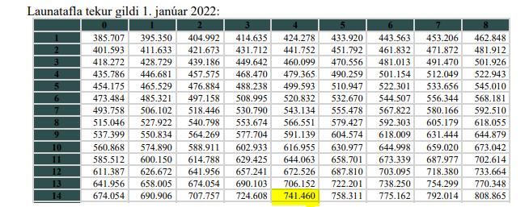
Stytting vinnuvikunnar í samn. 2020 | mín./dag | 13 |  | Bls. 25
Matartími pr. dag / ekki greiddur | mín./dag | 35
Alls vinnustundir á dag | klst./dag | 7.2000
Virkar vinnustundir á viku | klst./vika | 36.0000
Virkar vinnustundir á mánuði | klst./mán. | 156.0000
Kjarasamn. FÍ við ríkið: 14. launafl./4. þrep. | kr./mán. | 741,460
Laun og önnur gjöld (Launatengd gjöld, orlof, fræðsla, stjórn.kostn.) | kr./mán. | 1,081,049
Launatengd gjöld |  | 25.0%
Orlof 30 dagar á ári | 11.54% | 12.0%
Fræðsludagar 2 á ári | 0.77% | 0.8%
Stjórnendakostnaður |  | 8.0%
Samtals gjöld á laun |  | 45.8%

Tölur notaðar við útreikninga í Áætlun-Framtíð
 | Alþj. vernd án fjölsk.sam. | Fjölsk. sameiningar | Kvótaflóttafólk | Hvaðan koma þessar forsendur? | Nöfn á reitum
Hlutfall flóttafólk sem nýtir úrræðið | 60% | 100% | 100% | Kemur frá starfsm. Félagsmálaráðuneytis | Ar1AL | Ar1FJ | Ar1Kv
Hlutfall fullorðinna | 65% | 50% | 50% | Reiknað út frá tölum um ástæðu í skjalinu "Töflur-Breytt ÁBE" | AL-Full | FJ-Full | KV-Full
Hlutfall barna | 35% | 50% | 50% | Hlutfall fyrir fjölskyldusameiningar áætlaðar eins og kvótaflóttafólk
 | 100% | 100% | 100%
Hlutfall fjölskyldugerðar |  |  |  | Reiknað út frá tölum um fjölskyldugerð í skjalinu "Töflur-Breytt ÁBE"
- Einst. án barna | 39% | 30% | 30% | Hlutfall fyrir fjölskyldusameiningar áætlaðar eins og kvótaflóttafólk
- Einst. m börn | 11% | 15% | 15%
- Hjón án barna | 18% | 15% | 15%
- Hjón með börn | 32% | 40% | 40%
 | 100% | 100% | 100%
Hlutfall fullorðnir einst. vs. hjón |  |  |  | Hlutfall fullorðinna margfaldað
- Einst. með/án barna | 50% | 45% | 45% | við hlutfall fjölskyldugerðar | ALEinst | FJEinst | KVEinst
- Hjón með/án barna | 50% | 55% | 55% | Gert til að ná bara fjölda fullorðinna einstaklinga eftir fjölskyldugerð | ALHjon | FJHjon | KVHjon
 | 100% | 100% | 100%
Fjöldi vinnustunda pr. fjölskyldu í klst. Ár1 |  |  |  | Upplýsingar sóttar í sheet "Kostn.líkan - Alls"
- Einst. án barna | 71 | 71 | 90 | Þetta eru útreiknaðar vinnustundir pr. fjölskyldugerð | VinnustPrFjolsk_Ar1 |  | B35:D38
- Hjón án barna | 79 | 79 | 98
- Pr. barn | 9 | 14 | 13 | Fjölskyldusamning er eins og alþjóðleg vernd ef fullorðnir
Fjöldi vinnustunda pr. fjölskyldu í klst. Ár2 |  |  |  | Ástæðan er að þeir sem koma eftirá til landsins
- Einst. án barna | 27 | 27 | 30 | fara í viðeigandi ferli m.v. fjölskyldugerð þeirra sem koma og | VinnustPrFjolsk_Ar2 |  | B40:D43
- Hjón án barna | 32 | 32 | 35 | er unnið m.v. tímafjölda fyrir alþj.vernd.
- Pr. barn | 3 | 4 | 3
Fj. vinnustunda pr. fjölskyldu í klst. Ár3
- Einst. án barna | 18 | 18 | 18 |  | VinnustPrFjolsk_Ar3
- Hjón án barna | 18 | 18 | 18
- Pr. barn | 1 | 1 | 1
Starfshlutf. pr. fjölskyldu - Starfshlutfall Ár1 |  |  |  | Upplýsingar sóttar í sheet "Kostn.líkan - Alls"
- Einst. án barna | 3.79% | 3.79% | 4.81% | Þetta eru útreiknaðir starfshlutfall pr. fjölskyldugerð | Starfshlutf_Ar1 |  | B45:D48
- Hjón án barna | 4.25% | 4.25% | 5.26%
- Pr. barn | 0.48% | 0.72% | 0.69%
Starfshlutf. pr. fjölskyldu - Starfshlutfall Ár2 |  |  |  | Fjölskyldusamning er eins og alþjóðleg vernd ef fullorðnir
- Einst. án barna | 1.44% | 1.44% | 1.60% | Ástæðan er að þeir sem koma eftirá til landsins | Starfshlutf_Ar2 |  | B50:D53
- Hjón án barna | 1.68% | 1.68% | 1.84% | fara í viðeigandi ferli m.v. fjölskyldugerð þeirra sem koma og
- Pr. barn | 0.16% | 0.21% | 0.16% | er unnið m.v. tímafjölda fyrir alþj.vernd.
Starfshlutf. pr. fjölskyldu Ár3
- Einst. án barna | 0.96% | 0.96% | 0.96%
- Hjón án barna | 0.96% | 0.96% | 0.96%
- Pr. barn | 0.05% | 0.05% | 0.05%
Fj. mála pr. fjölskyldu Ár1
- Einst. án barna | 1.00 | 1.00 | 1.27 |  | FjMala_Ar1 |  | B55:D57
- Hjón án barna | 1.12 | 1.12 | 1.39
- Pr. barn | 0.13 | 0.19 | 0.18
Fj. mála pr. fjölskyldu Ár2
- Einst. án barna | 1.00 | 1.00 | 1.11 |  | FjMala_Ar2 |  | B59:D61
- Hjón án barna | 1.17 | 1.17 | 1.28
- Pr. barn | 0.11 | 0.15 | 0.11
Fj. mála pr. fjölskyldu Ár3
- Einst. án barna | 1.00 | 1.00 | 1.00 |  | FjMala_Ar3 |  | B63:D65
- Hjón án barna | 1.00 | 1.00 | 1.00
- Pr. barn | 0.06 | 0.06 | 0.06
Greitt pr. fjölskyldu Ár1
- Einst. án barna | 485,088 | 485,088 | 614,900 |  | GrPrFjolsk_Ar1 |  | B67:D69
- Hjón án barna | 543,162 | 543,162 | 672,974
- Pr. barn | 61,490 | 92,235 | 88,819
Greitt pr. fjölskyldu Ár2
- Einst. án barna | 184,470 | 184,470 | 204,967 |  | GrPrFjolsk_Ar2 |  | B71:D73
- Hjón án barna | 215,215 | 215,215 | 235,712
- Pr. barn | 20,497 | 27,329 | 20,497
Greitt pr. fjölskyldu Ár 3
- Einst. án barna | 122,980 | 122,980 | 122,980 |  | GrPrFjolsk_Ar3 |  | B75:D77
- Hjón án barna | 122,980 | 122,980 | 122,980
- Pr. barn | 6,832 | 6,832 | 6,832

